KKBC_HOE - Analyze Summarizatio
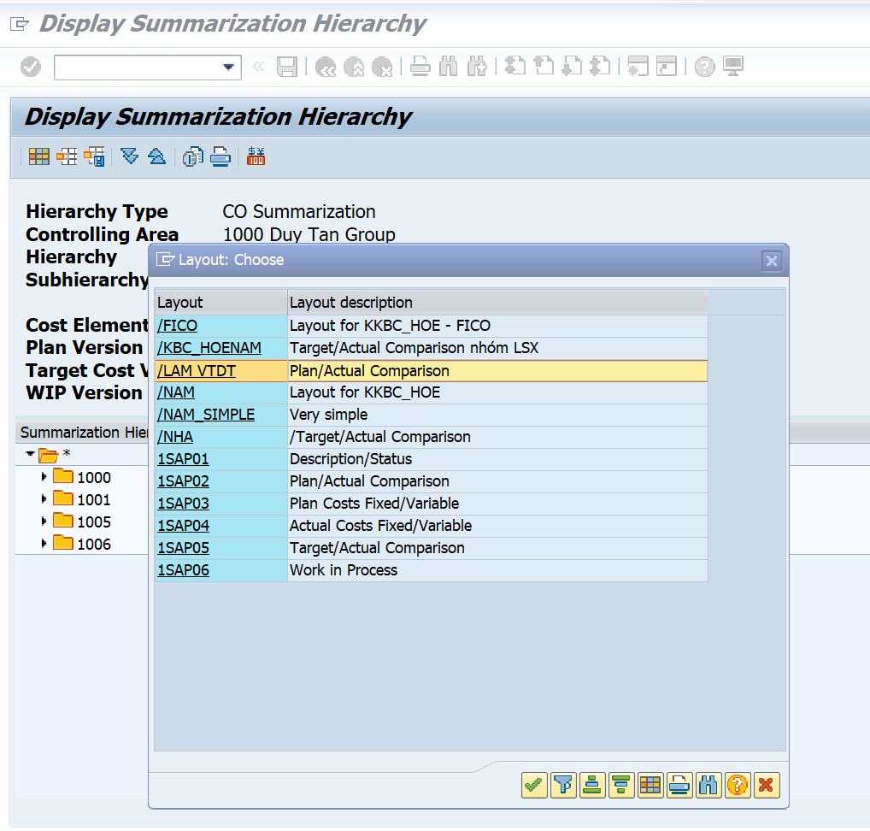
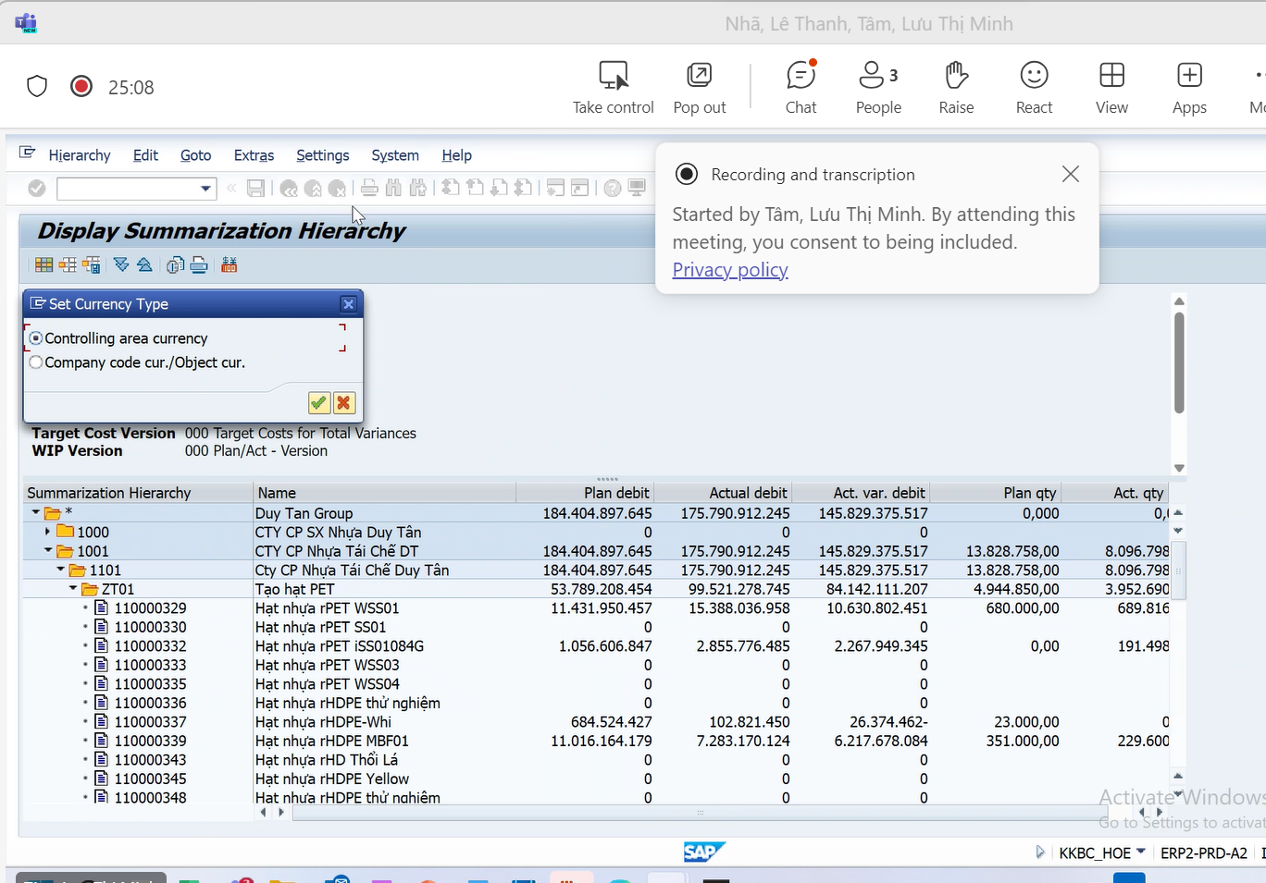
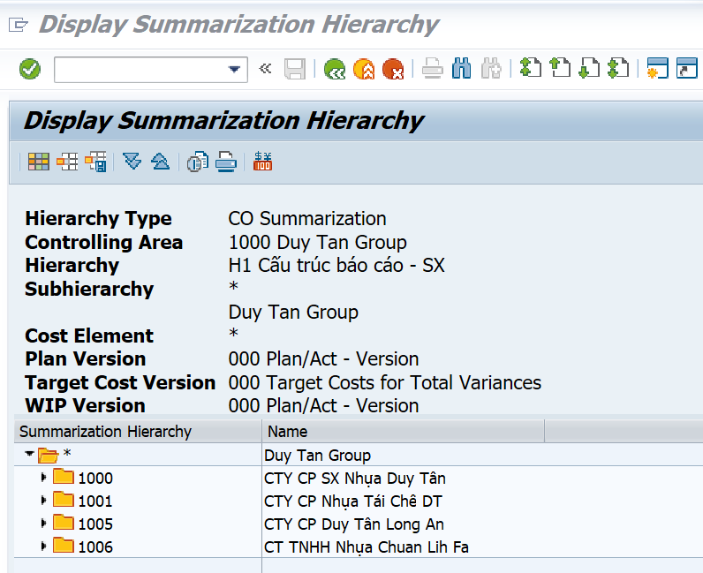
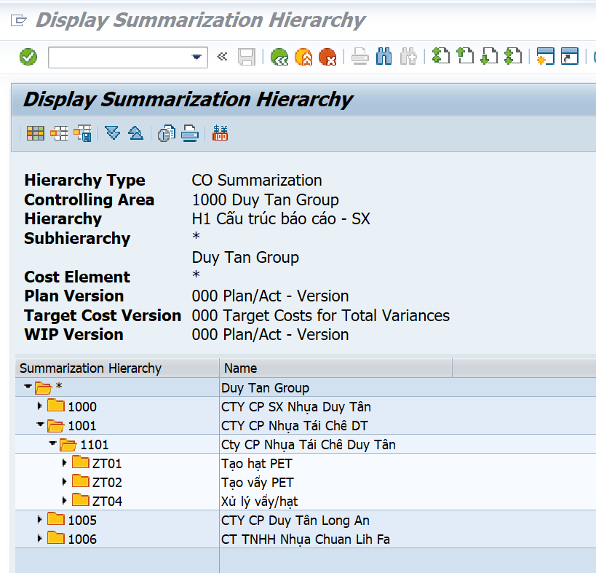
Tcode : | KKBC_HOE - Analyze Summarization Object
Chọn tháng
Chọn biểu tượng
Chọn limited cho 1 tháng
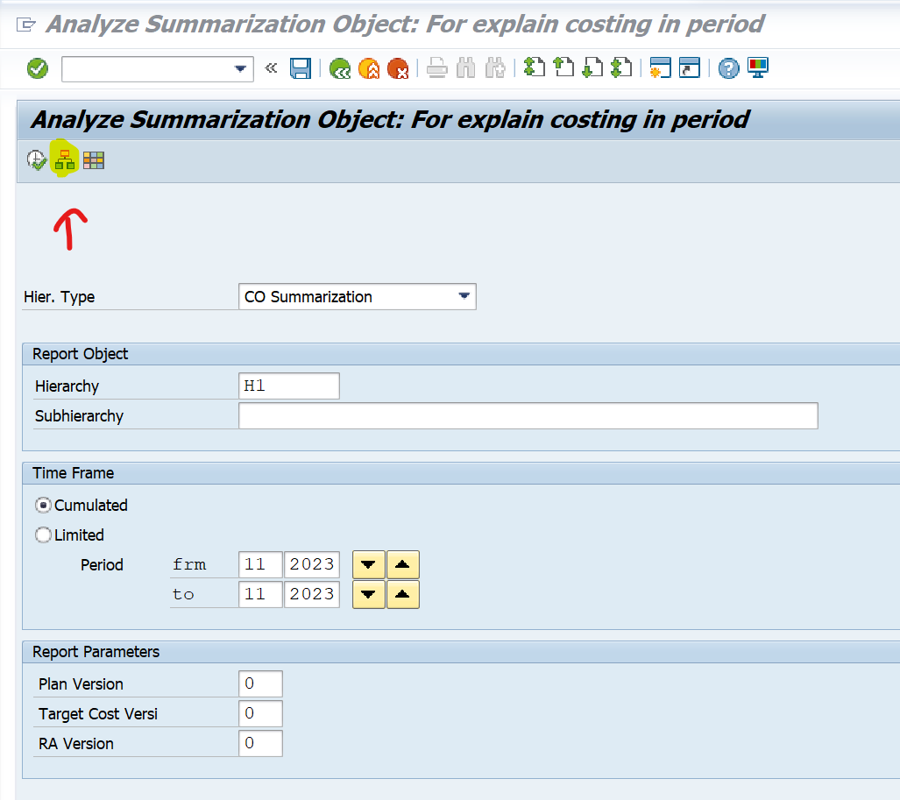

Chọn layout và chọn currency
Chọn 1001

CHẠY BÁO CÁO HOE
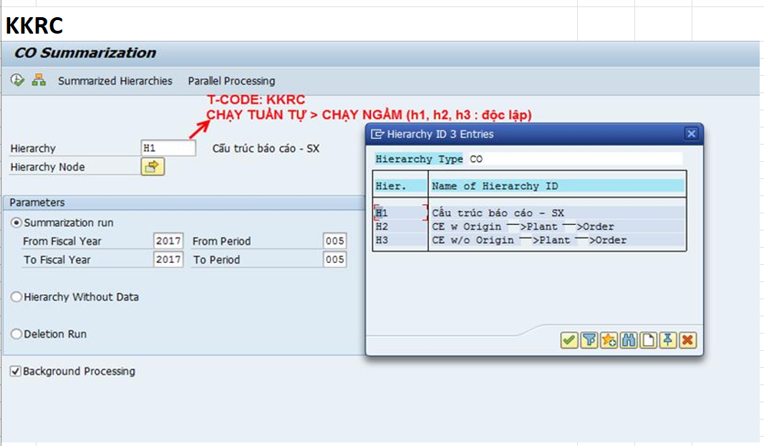
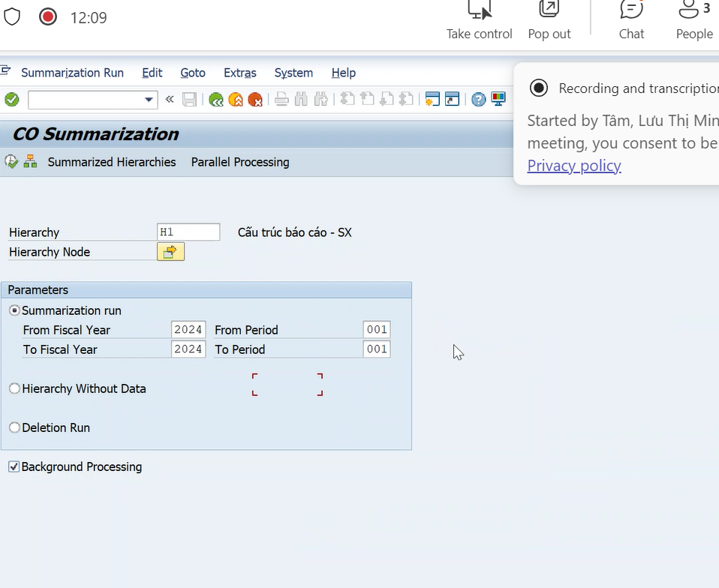
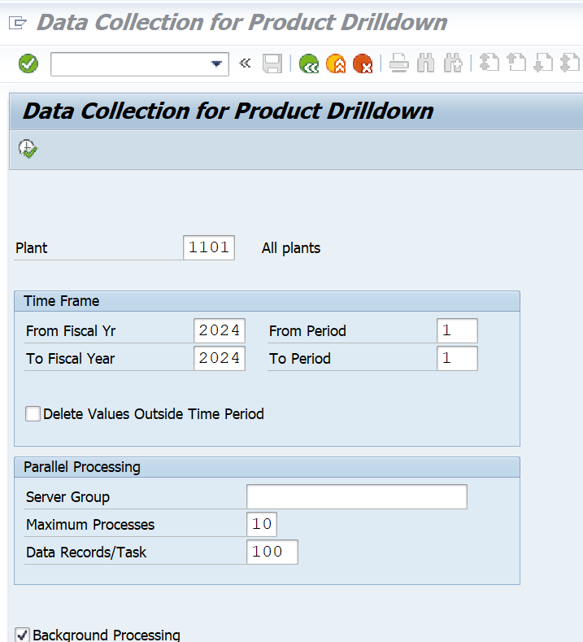
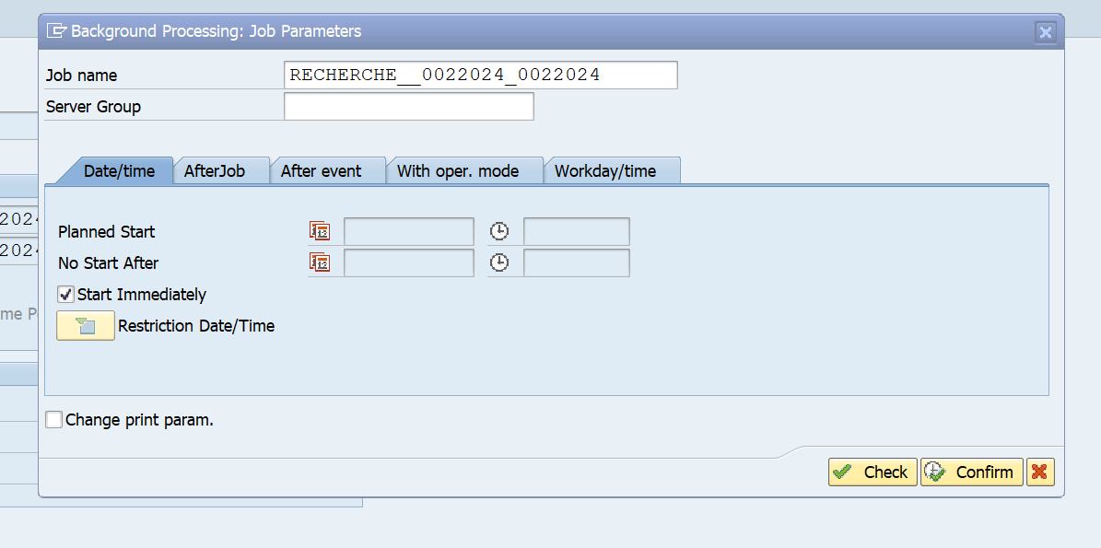
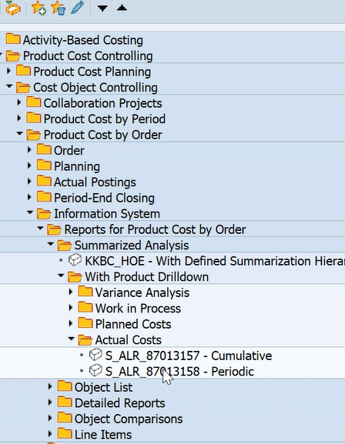
BƯỚC 1

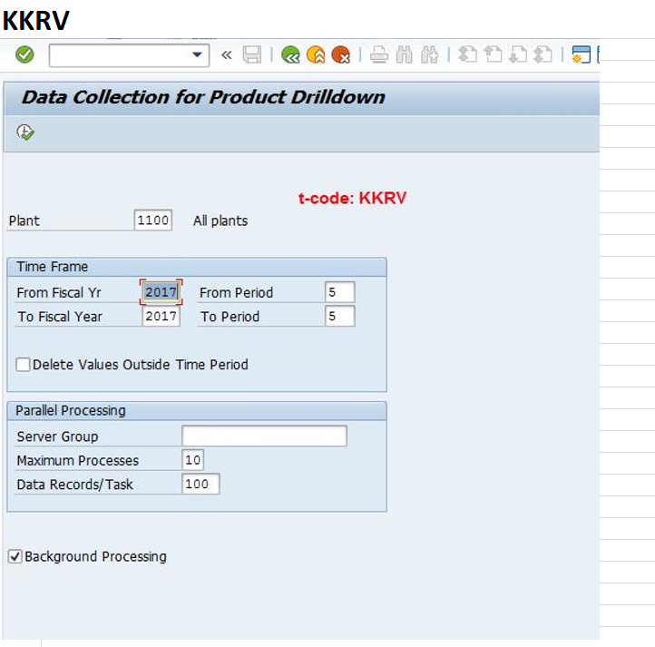

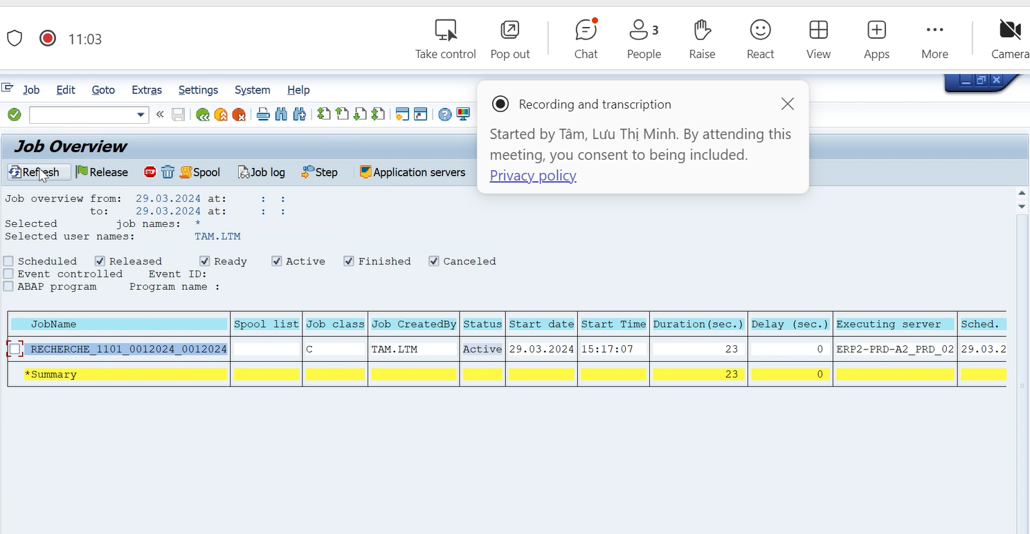
 | SM37

KKML0_XEM NHIỀU SẢN PHẨM
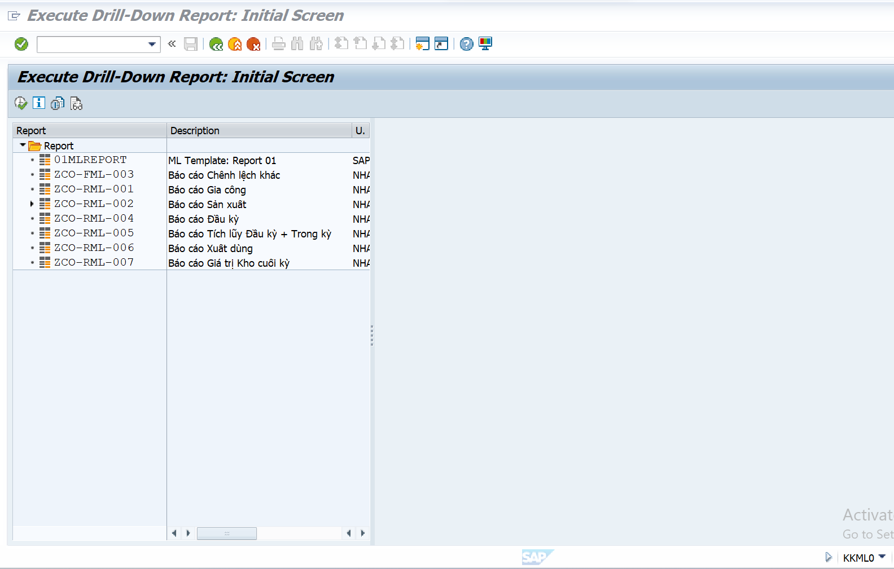
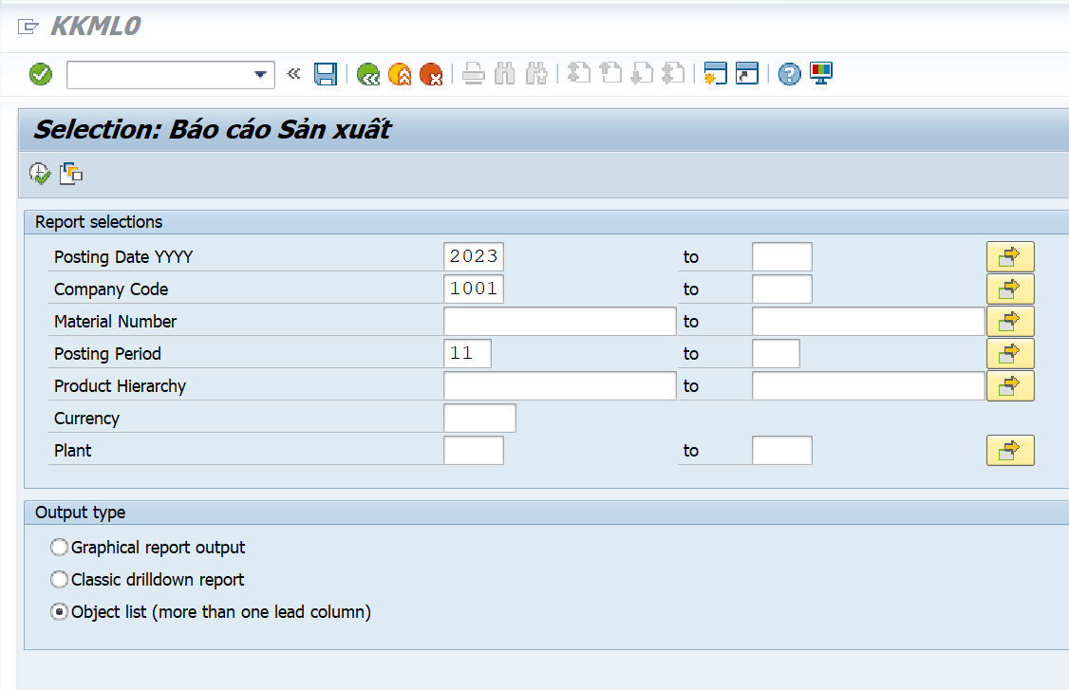
Tcode | KKML0
Tcode này dùng xem như CKM3N NHƯNG XEM DC CHO NHIỀU LỆNH

XEM WIP
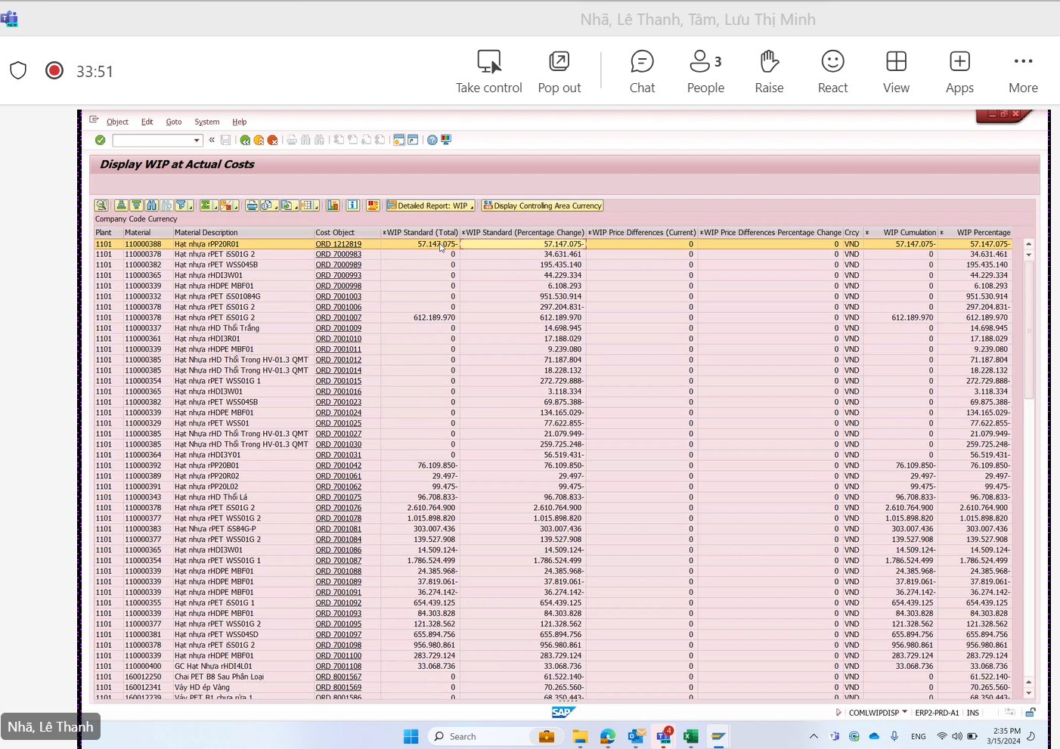

Có hai cột là wip
co 1 cột là variance

Single Var_Mul Varian
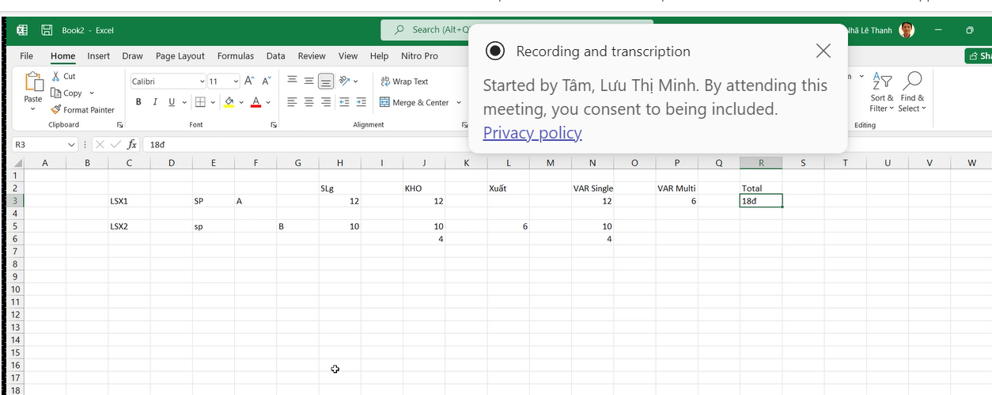

Single Variance |  | là variance phát sinh của từng mã
Multi_Var |  | Là variance của BTP đem theo nhập vào thành phẩm
Nếu muốn xem tổng Variance phát sinh trong kỳ thì lấy tổng Single Variance

VD | Lệnh Sx 2 là sx BTP B với số lượng 10 cái, có phát sinh Varaince 10đ-> 1đ varaince 1 cái -> single varaince
 | Lệnh SX 2 là SX Thành phẩm A với SL 12 cái
 | Đem 6 cái B để sx 12 cái A thì tương ứng sẽ chuyển 6đ variance của B lên cho A -> Multy Var

Đường đi giá thành TT
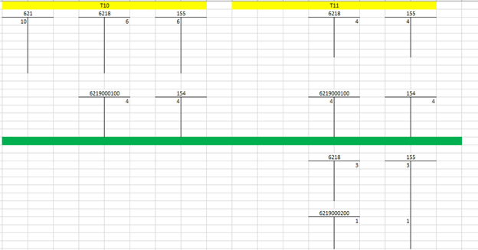
1 | TP/BTP - ABC có giá Standard Cost = 12đ/1 cái
2 | Lệnh SX (Production Order)

 |  |  |  |  |  | PrO_01 (ABC)
 |  |  | 152 (Kho NVL) |  |  | 621 (BOM) & 943 (TK trung gian Routing) |  |  | 6218 (TK trung gian nhập kho) |  |  | 155 (TP/BTP) |  | 632

 |  |  |  | 10đ | -(Xuất kho vô LSX) -(Credit 152; Debit 621) | 10đ
 |  |  |  |  | (1)

 |  |  |  |  | -(Confirm số giờ trong LSX) -Dùng TK trung gian 943 ghi nhận (số giờ thực tế confirm * đơn giá kế hoạch Activity type) | 5đ
 |  |  |  |  | (2)
 |  |  |  |  |  |  |  |  |  |  | -Nhập kho thành phẩm giá Standard Cost
 |  |  |  |  |  |  |  |  |  | 12đ | (4) | 12đ
331/335/214/242… |  |  | 622-627 (Cost Center)
 |  |  |  |  |  |  |  |  |  |  |  |  | 12 | 12
 | 8đ | (3) | 8đ |  | -Chạy câp nhật đơn giá Activi type thực tế
 |  |  |  |  | (5) | 3đ

 | Kiểm tra LSX đã tập hợp đủ chi phí chưa? Và đã nhập về Kho đủ chưa?

3 | Chạy tính WIP cho LSX (Trường hợp LSX chưa Technical Completed (TECO)
 |  |  |  |  |  |  |  |  | 6219000100 (WIP) |  |  | 154 (TP/BTP)

 |  |  |  |  |  |  |  |  |  | 6đ | Kết chuyển WIP (Settlement) | 6đ
 |  |  |  |  |  |  |  |  |  |  | (6)

 |  |  |  |  |  |  |  |  | Bảng cân đối đã cân chưa?

4 | Chạy tính VARIANCE cho LSX (Trường hợp LSX đã Technical Completed (TECO)

 |  |  |  |  |  |  |  |  | 6218 (TK trung gian nhập kho) |  |  | 6219000200 (VAR)

 |  |  |  |  |  |  |  |  |  | 6đ |  | 6đ

 |  |  |  |  |  |  |  |  | Bảng cân đối đã cân chưa?

5 | Chạy kết chuyển VARIANCE ở bước (4) vào sản phẩm tồn kho và giá vốn hàng bán |  |  |  |  |  |  |  |  |  | T1 |  |  | T2

 |  |  |  |  |  |  |  |  | 6219000220 (VAR-Single Level |  |  | 155 (TP/BTP) |  | 6219000220 (VAR-Single Level

 |  |  |  |  |  |  |  |  |  | 6đ |  | 4đ

 |  |  |  |  |  |  |  |  |  |  |  |  | 4đ | 4đ

 |  |  |  |  |  |  |  |  |  |  |  | 632 (TP/BTP)

 |  |  |  |  |  |  |  |  |  |  |  | 2đ

 |  |  |  |  |  |  |  |  | 6219000210 (VAR-Mul Level)

 |  |  |  |  |  |  |  |  |  | 2đ

 |  |  |  |  |  |  |  |  |  | single | Multi | Var
 |  |  |  |  |  |  | 3 | A | VAR | 6 | 3 | 9

 |  |  |  |  |  | 1 | 4 | B | VAR | 4 | 1

WIP

Sheet3
